Лист1
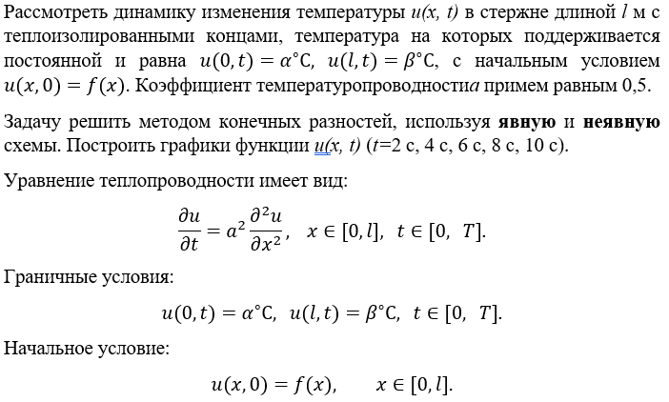
l | α | β | f(x) |  | s | h | a | a^2 | s | h^2 | q
6 | -1 | 2 | 0,25x^2 - x - 1 |  | 2 | 1 | 0.5 | 0.25 | 0.25 | 1 | 2

u(0, t) | u(l, t) | u(x, 0)
-1 | 2 | 0,25x^2 - x - 1

 | x | 0 | 1 | 2 | 3 | 4 | 5 | 6
t
0 |  | -1 | -1.75 | -2 | -1.75 | -1 | 0.25 | 2
2 |  | -1 | -1.25 | -1.5 | -1.25 | -0.5 | 0.75 | 2
4 |  | -1 | -1.25 | -1 | -0.75 | 0 | 0.75 | 2
6 |  | -1 | -0.75 | -1 | -0.25 | 0 | 1.25 | 2
8 |  | -1 | -1.25 | 0 | -0.75 | 1 | 0.75 | 2
10 |  | -1 | 0.25 | -2 | 1.75 | -1 | 2.25 | 2

Теплопроводность (явная)

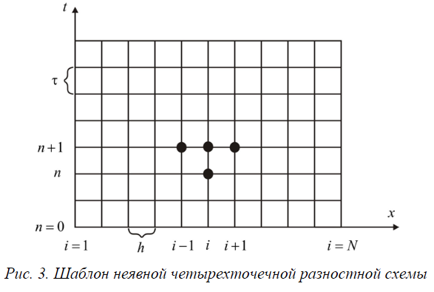
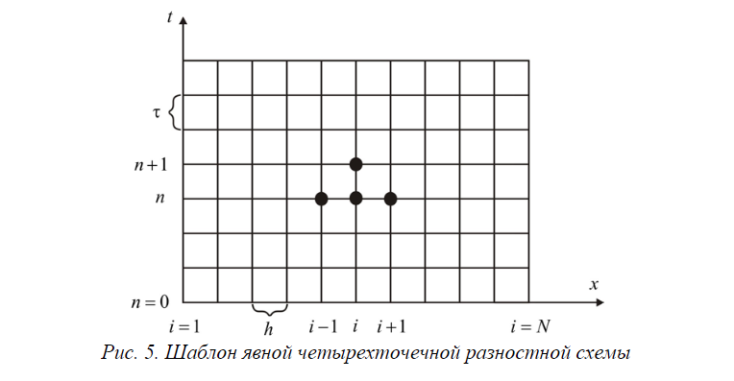
 | x | 0 | 1 | 2 | 3 | 4 | 5 | 6
t
0 |  | -1 | -38.75 | 18 | -15.25 | 19 | -36.75 | 2
2 |  | -1 | -13.25 | 0 | -4.75 | 1 | -11.25 | 2
4 |  | -1 | -5.75 | -3 | -3.25 | -2 | -3.75 | 2
6 |  | -1 | -3.25 | -3 | -2.75 | -2 | -1.25 | 2
8 |  | -1 | -2.25 | -2.5 | -2.25 | -1.5 | -0.25 | 2
10 |  | -1 | -1.75 | -2 | -1.75 | -1 | 0.25 | 2

Теплопроводность (неявная)

Сравнение

